VYBER
Položka | Název | Specifikace | Množství | Cena v Kč s DPH za kus včetně potisku | Cena celkem s DPH * | Cena celkem s DPH za jednotlivé položky (Doplní účastník). Pozn.: Cena celkem uvedená v návrhu smlouvy a v krycím listu se musí rovnat součtu zde uvedených jednotlivých cen. | Balení | Ilustrační foto finální grafická podoba bude dodána později
1 | Konferenční blok | Konferenční blok formátu A5, vazba V1, big 2x v sousedství hřbetu vazby, obálka: papír 300g MK, 4 strany barevnost 4/4 + matné lamino 1/0 + parciální lak 1/0 vnitřní blok sešitu: papír 120g, 56 stran, bílý, bez potisku | 1500 | 28.00 | 42,000.00 |  | po 20 ks, smršťovací fólie | 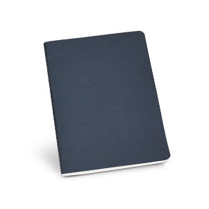
2 | Konferenční blok | Konferenční blok formátu A5, vazba V1, big 2x v sousedství hřbetu vazby, obálka: papír 300g MK, 4 strany barevnost 4/4 + matné lamino 1/0 + parciální lak 1/0 vnitřní blok sešitu: papír 120g, 56 stran, bílý, potisk 1/0 | 1500 | 32.00 | 48,000.00 |  | po 20 ks, smršťovací fólie
Maximální cena celkem |  |  |  |  | 90,000.00

Zadavatel požaduje kontrolu a korekturu před potištěním zboží. Než bude zboží potištěno, vyhotoveno a dodáno zadavateli, zadavatel požaduje zaslání grafických náhledů. Zadavatel dále požaduje na grafickém návrhu uvést měřítko a velikost potisku. Teprve po schválení těchto grafických návrhů bude možné produkty vyhotovit a dodat.

* v ceně je zahrnuta i doprava k odběrateli

